Sheet
 | Přehled kamerového vybavení projektu: 533 |  | Číslo dokumentu:
 |  |  | Verze dokumentu: | AA
 |  |  | Datum uvolnění: (dd.mm.rrrr) | 14.11.2024

Stanice |  | Kamera |  | Optika/ světla |  | Kontrolery |  | Příslušenství
ST010 | kontrola tvaru/modelu senzoru (pohled ze strany senzoru) jsou dva modely – vzdálenost | FH-SMX01 | Kamera - popis: FH kamera, vysokorychlostní, 0.4 Mpixel, C montáž, celková uzávěrka, monochromatická Kabel (FZ-VS3 5M): příslušenství kamerových systémů, FH a FZ, kabel ke standardní kameře, 5m http://industrial.omron.eu/en/search?q=G639 | 3Z4S-LE SV-1614H | Alternativa: 3Z4S-LE SV-10028H Objektiv - popis: Příslušenství pro kamery, čočky, C montáž, pro kamery FZ-S_2M, FZ-S_5M3, FH-S_05R, FH-S_X05, FHV7H, ohnisková vzdálenost 12 mm, nejmenší vzdálenost 100mm, světelnost 1,4 až 16, maximální kompatiblní CCD čip 2/3" nebo 1" Alternativní - popis: Příslušenství pro kamery, čočky, C montáž, pro kamery FZ-S_2M, FZ-S_5M3, FH-S_05R, FH-S_X05, FHV7H, ohnisková vzdálenost 75 mm, nejmenší vzdálenost 1200mm, světelnost 2,5 až zavřeno, maximální kompatiblní CCD čip 2/3" nebo 1", revize 1 | FH-2051-20 | KG01(FH-2051-20) FH medium speed & performance controller 2-core, NPN/PNP, 8 cameras, IP: 192.168.0.25 Jméno: xxxxxxxxx Heslo: xxjjjjjjjjjjjj | FH-MT12 | dotyková obrazovka kamerového systému FH 12"dotyková obrazovka kamerového systému FH 12"dotyková obrazovka kamerového systému FH 12"dotyková obrazovka kamerového systému FH 12"dotyková obrazovka kamerového systému FH 12"dotyková obrazovka kamerového systému FH 12"
 |  |  |  |  |  |  |  | NAS | adfsss

ST030 | Guma – ověřit barvu (bude modrá) původní je oranžová Pozice gumy na ploše cca 50x50 mm - kamera zespodu pod sklem | FH-SCX05 | 5Mpx kamera Low-angle světlo (testováno s LA-120W) Svìtlo: LA-120W | 3Z4S-LE SV-2514H |  | FH-2051-20 | KG01(FH-2051-20) FH medium speed & performance controller 2-core, NPN/PNP, 8 cameras, IP: 192.168.0.25 Jméno: xxxxxxxxx Heslo: xxjjjjjjjjjjjj | FH-MT12 | dotyková obrazovka kamerového systému FH 12"dotyková obrazovka kamerového systému FH 12"dotyková obrazovka kamerového systému FH 12"dotyková obrazovka kamerového systému FH 12"dotyková obrazovka kamerového systému FH 12"dotyková obrazovka kamerového systému FH 12"
 |  |  |  |  |  |  |  | NAS | adfsss

ST040 | Kontrola barvy senzoru – chtějí dva kusy najednou… | FH-SCX05 | Svìtlo: DLU-140W-HI - v modelu | 3Z4S-LE SV-2514H |  | FH-2051-20 | KG01(FH-2051-20) FH medium speed & performance controller 2-core, NPN/PNP, 8 cameras, IP: 192.168.0.25 Jméno: xxxxxxxxx Heslo: xxjjjjjjjjjjjj | FH-MT12 | dotyková obrazovka kamerového systému FH 12"dotyková obrazovka kamerového systému FH 12"dotyková obrazovka kamerového systému FH 12"dotyková obrazovka kamerového systému FH 12"dotyková obrazovka kamerového systému FH 12"dotyková obrazovka kamerového systému FH 12"
 |  |  |  |  |  |  |  | NAS | adfsss

ST050 | Kontrola natočení kalíšku (na dně kalíšku je malá ploška) pohled kamery přes nástroj cca 10mm otvorem do 50mm hloubky | FH-SMX01 | 1,6 nebo 3Mpix kamera + Koaxiální světlo Svìtlo: CL-50 | 3Z4S-LE SV-5014H |  | FH-2051-20 | KG01(FH-2051-20) FH medium speed & performance controller 2-core, NPN/PNP, 8 cameras, IP: 192.168.0.25 Jméno: xxxxxxxxx Heslo: xxjjjjjjjjjjjj | FH-MT12 | dotyková obrazovka kamerového systému FH 12"dotyková obrazovka kamerového systému FH 12"dotyková obrazovka kamerového systému FH 12"dotyková obrazovka kamerového systému FH 12"dotyková obrazovka kamerového systému FH 12"dotyková obrazovka kamerového systému FH 12"
 |  |  |  |  |  |  |  | NAS | adfsss

ST070 | Kontrola jestli modrá těsnící guma neleze ven ze senzoru. | FH-SMX03 | 2x 3Mpix (boční pohled telecentrika, vrchní barevná kamera + Doom světlo) Svìtlo: LA-70W | 3Z4S-LE SV-3514H |  | FH-2051-10 | KG02(FH-2051-10) IP: 192.168.0.26 | konzole
 |  |  |  |  |  |  |  | NAS
 |  |  |  |  |  |  |  | konzole
 |  | FH-SCX03 | 2x 3Mpix (boční pohled telecentrika, vrchní barevná kamera + Doom světlo) Svìtlo: BL-50W-4S | 3Z4S-LE SV-3514H |  | FH-2051-10 | KG02(FH-2051-10) IP: 192.168.0.26 | konzole
 |  |  |  |  |  |  |  | NAS
 |  |  |  |  |  |  |  | konzole

ST130 | Hledání kvality a roviny sváru pod bílým plastem…kontrolu bude specifikovat dodavatel kam. Systemu Co je schopný detekovat – zatím nejsou vzorky od Valea Tady raději počítat s rezervou pro třetí kameru…pozor na tuto kontrolu není čas! | FH-SMX | 2x 1,6Mpx proti sobě + IR bodove světlo Svìtlo: SP-27IR-850 | 3Z4S-LE SV-3514H |  | FH-2051-10 | KG02(FH-2051-10) IP: 192.168.0.26 | konzole
 |  |  |  | 3Z4S-LE SV-5014H |  |  |  | NAS
 |  |  |  |  |  |  |  | konzole
 |  | FH-SMX | Kamera - popis: Kamera FH 3D, FOV 400x300x200 mm, WD 500 mm, 24 V Kabel (FZ-VSBX 5M): Ultra bend resistant camera cable, 5 m | 3Z4S-LE SV-5014H |  | FH-2051-10 | KG02(FH-2051-10) IP: 192.168.0.26 | konzole
 |  |  |  | 3Z4S-LE SV-2514H |  |  |  | NAS
 |  |  |  | LA-70B |  |  |  | konzole
 |  |  |  | LA-70B | Alternativa: FL-MD90MC sfffffffffffin spection_description sfffffffffffin spection_description sfffffffffffin spection_description sfffffffffffin spection_description sfffffffffffin spection_description sfffffffffffin spection_description sfffffffffffin spection_description sfffffffffffin spection_description sfffffffffffin spection_description sfffffffffffin spection_description sfffffffffffin spection_description sfffffffffffin spection_description sfffffffffffin spection_description sfffffffffffin spection_description sfffffffffffin spection_description sfffffffffffin spection_description
 |  |  |  | 3Z4S-LE SV-2514H
 |  |  |  | 3Z4S-LE SV-1614H | Objektiv - popis: Příslušenství pro kamery, čočky, C montáž, pro kamery FZ-S_2M, FZ-S_5M3, FH-S_05R, FH-S_X05, FHV7H, ohnisková vzdálenost 12 mm, nejmenší vzdálenost 100mm, světelnost 1,4 až 16, maximální kompatiblní CCD čip 2/3" nebo 1"
 |  | FH-SMX05 | Svìtlo:BL-50W-4S | T030/9,1-85-V-BW

PRE:

ST250 | Kontrola propojovacích drátků před ustřižením z pásku (po svaření) + měření | FH-SMX12 | 12MPix objektiv Telecentrika svìtlo: LA-70B | TO42/21.4-120-V-BW | Telecentrika | FH-2051-10 | KG03(FH-2051-10) IP: 192.168.0.27 | kamera
 |  |  |  | 3Z4S-LE SV-5014H |  |  |  | FH-MT12
 |  |  |  | LA-70W |  |  |  | FH-MT12
 |  |  |  | BL-50W-4S

ST270 | Kontrola naohýbání drátku | FH-SMX05 | 5Mpx kamera + Telecentrika svìtlo: BL-50W-4S | TO42/16.0-120-V-BW | Telecentrika | FH-2051-10 | KG03(FH-2051-10) IP: 192.168.0.27 | kamera
 |  |  |  |  |  |  |  | FH-MT12
 |  |  |  |  |  |  |  | FH-MT12

ST290 | Kontrola pinů po založení do housingu | FH-SMX05 | 5Mpx kamera svìtlo: LA-70W | TO42/16.0-120-V-BW |  | FH-2051-10 | KG03(FH-2051-10) IP: 192.168.0.27 | kamera
 |  |  |  |  |  |  |  | FH-MT12
 |  |  |  |  |  |  |  | FH-MT12

ST310 | Kontrola pájecí pasty + měření. Drátek již bude osazen. | FH-SMX05 | 5Mpx kamera + Doom světlo + Telecentrika | TO42/16.0-120-V-BW | Telecentrika | FH-2051-20 | KG04(FH-2051-20) IP: 192.168.0.28 | monitor
 |  |  |  |  |  |  |  | monitor
 |  |  |  |  |  |  |  | NAS

ST360 | Celková kontrola zapájených drátku - pozice, měření, zapájení…. Nechceme kontrolovat studené spoje ! fgsd f sf s f sfdfs | FH-SCX12 | 12MPix barevná svìtlo: FL-MD90MC | 3Z4S-LE SV-3514H |  | FH-2051-20 | KG04(FH-2051-20) IP: 192.168.0.28 | monitor
 |  |  |  |  |  |  |  | monitor
 |  |  |  |  |  |  |  | NAS

ST410 | Pozice PCB | FH-SMX05 | 5Mpx kamera + Doom světlo svìtlo: L-120W-HI | 3Z4S-LE SV-3514H |  | FH-2051-20 | KG04(FH-2051-20) IP: 192.168.0.28 | monitor
 |  |  |  | BL-50W-4S |  |  |  | monitor
 |  |  |  |  | 5465 |  |  | NAS
 |  | FH-SCX03 | 564156

ST395 | ????? | FH-SMX05 |  |  |  | FH-2051-10 | KG05(FH-2051-10) IP: 192.168.0.29
 |  | FH-SMX05 |  |  |  | FH-2051-10 | KG05(FH-2051-10) IP: 192.168.0.29

ST050 - foto
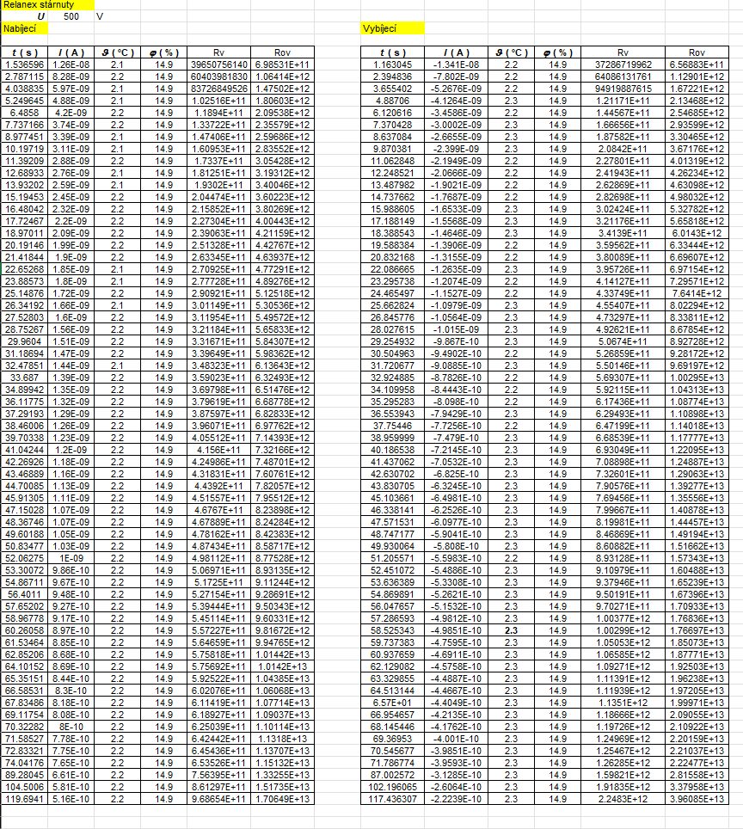

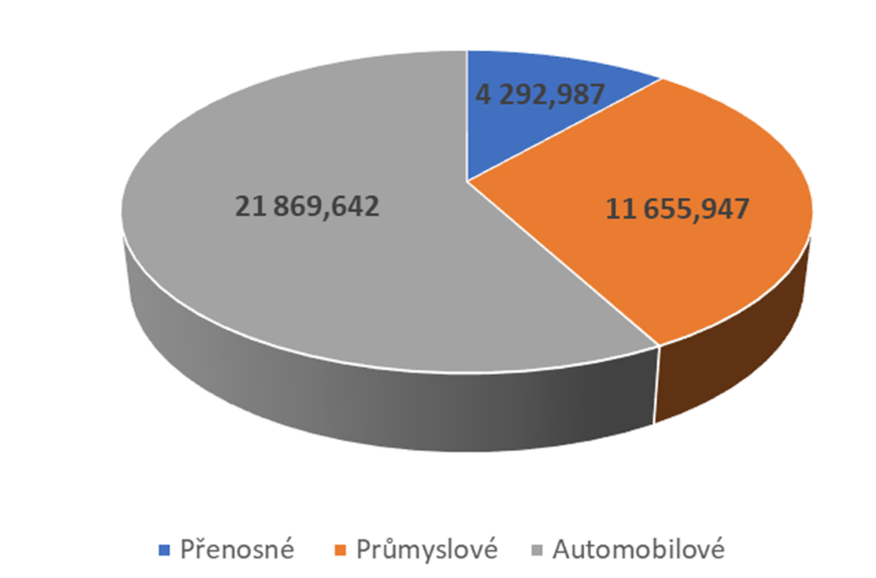

ST250 - foto
